关系图
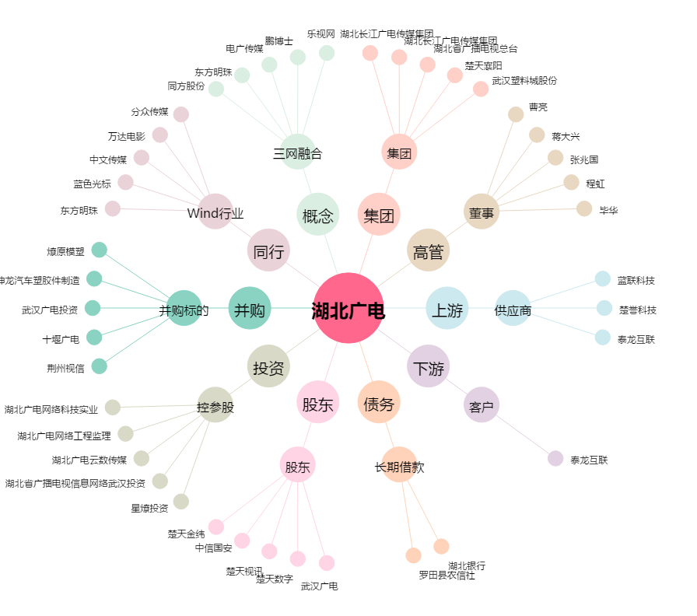
湖北广电[000665.SZ] - 关系概览图

